Form
priority | Tanggal | Jaringan | module | action | identity | pict | Issue | Negatif test | hasil yang di harapkan | Haisil existing | pass/fail | note tambahan
low | 17/01/2022 11:00:17 | luar | Login | proses Login dashboard | Logi 1 | 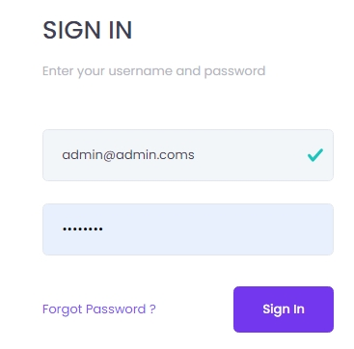 | tidak ada tampilan jika salah user atau password | - | jika salah di user atau password terlihat notofikasi | sukses masuk ke dashsboard | pass | perlu notifikasi kesalahan login
low | 18/01/2022 11:00:17 | luar | Responden Survey | Search | Resp 1 |  | - search untuk id tidak dari digit paling kiri berlaku untuk pencarian full name, email, username - status aktiv tidak terbaca | - | pencarian dimulai dari kiri sesuai jumlah karakter | pencarian dapat digunakan untuk pencarian | pass
low | 20/01/2022 11:35:33 | Luar | AdminX | search | Eform Viewer 2 |  | - search untuk ID, title, company date berlaku untuk semua tanpa dari kiri - list berdasar atribut category | - | -pencarian dimulai dari kiri sesuai jumlah karakter -sebaiknya atribut category berada dimenu view -atribut date kapan terakhir di edit -ditambah menu aktiv dan tidak | pencarian sesuai | pass
low | 20/01/2022 14:03:23 | Luar | AdminX | search | Eform Settings 3

LOGIN
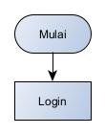
Menu Login

UCD
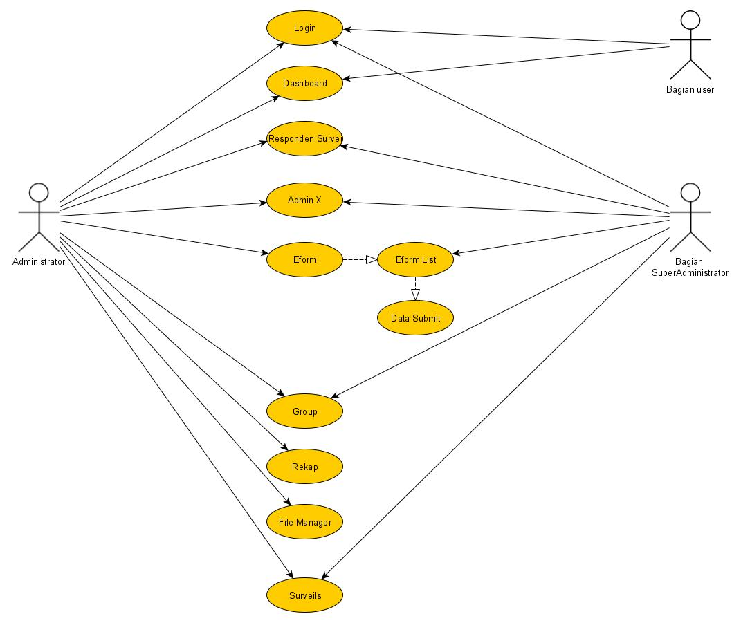
UCD Jakadmin

flow Menu
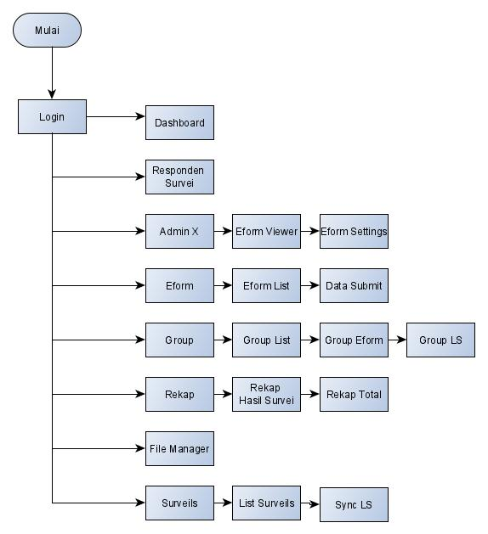

Dashboard
Tampilan menu dashboard admin

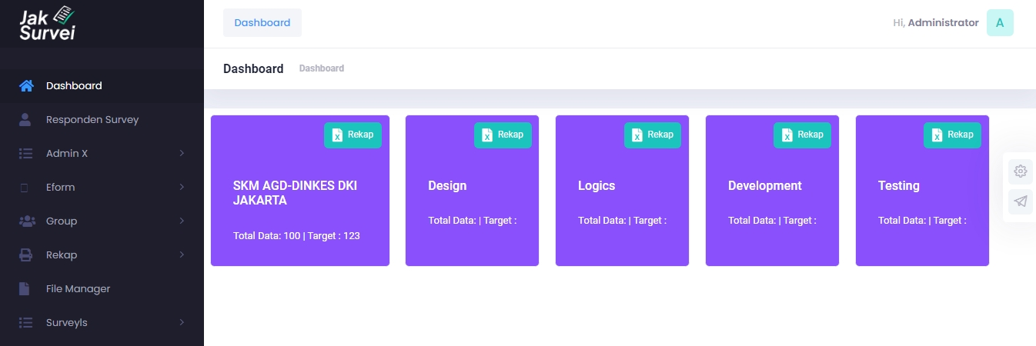
no | module | identity | ID | identity | ID | identity | ID | identity | ID
1 | Login | Logi | 1
2 | Dashboard | Dash | 1
3 | Responden Survei | Resp | 1
4 | AdminX | Admi | 1 | Eform Viewer | 2 | Eform Settings | 3
5 | Eform | Efor | 1 | Eform List | 2 | Data Submit | 3
6 | Group | Grou | 1 | Group List | 2 | Group Eform | 3 | Group LS | 4
7 | Rekap | Reka | 1 | Rekap Hasil Survei | 2 | Rekap Total | 3
8 | File Manager | File | 1
9 | Surveyls | Surv | 1 | List Surveils | 2 | Sync LS | 3

